格式與實際值的分辨
 |  |  |  |  |  | 學習重點
 |  |  |  |  |  | { | 任何公式、函數計算都要以 = 等號開頭
 |  |  |  |  |  | { | 認識運算符號與優先順序
19 | 18 | 18 | 8 | 練習 A4+B4/C4*D4 |  | { | 實際值與格式的關係；欄寬對小數點的影響
 |  |  |  | 練習 (A4+B4)/(C4*D4) |  | { | 輸入今天日期的快速鍵Ctrl + ;
 |  |  |  |  |  |  |  | 計算結果 | 公式內容
 |  |  |  | 練習 A4的3次方 A4^3 or POWER(A4,3) |  |  |  | 15 | =5*6/2
 |  |  |  |  |  |  |  | 12 | =5*(2+4)/3+2
 |  |  |  | 練習 A4的開3次方 A4^(1/3) or POWER(A4,1/3) |  |  |  | 4 | =-2^2
 |  |  |  |  |  |  |  | -4 | =-(2^2)
格式與實際值的分辨 |  |  |  | 現在日期 | 值為 |  |  | 0.15 | =15%
數量 | 12.1 |  |  |  |  |  |  | 243 | =3^5
單價 | 10 |  |  |  |  |  |  | 1.2457309396 | =3^(1/5)
小計 | 121 |  |  |  |  |  |  | 243 | =POWER(3,5)
 |  |  |  |  |  |  |  | 1.2457309396 | =POWER(3,1/5)
 |  |  |  |  |  |  |  | AB | ="A"&"B"
請試著在F12填上今天日期
 |  |  |  |  |  |  |  | FALSE | =5<=3
 |  |  |  |  |  |  |  | TRUE | =NOT(A4<B4)
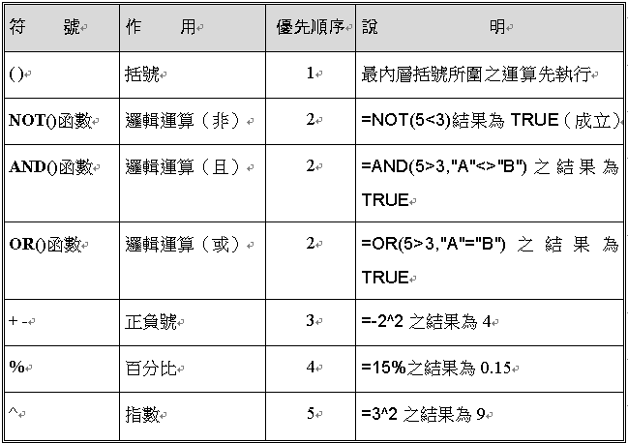
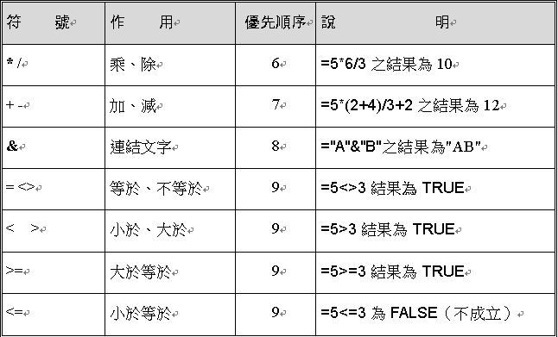
 |  |  |  |  |  |  |  | TRUE | =AND(5>3,"A"<>"B")
 |  |  |  |  |  |  |  | TRUE | =OR(A4>B4,C4>D4)
 |  |  |  |  |  |  |  | 3的平方等於 9 | ="3的平方等於 "&3^2

框線與填滿
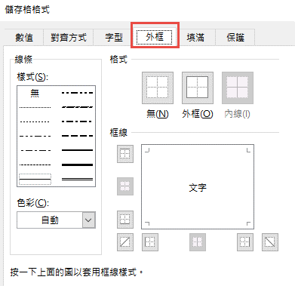
姓名 | 國文 | 英文 | 電腦 | 統計 | 總分 | 平均
施大偉 | 99 | 72 | 74 | 65 | 310 | 78 | 學習重點
李榮宗 | 87 | 60 | 63 | 88 | 297 | 74
吳宜真 | 92 | 84 | 97 | 81 | 354 | 88
張淑滿 | 91 | 67 | 84 | 84 | 326 | 82
陳友敬 | 89 | 86 | 77 | 71 | 322 | 81
陳儀庭 | 97 | 62 | 76 | 76 | 311 | 78
莊慧玲 | 88 | 94 | 70 | 97 | 349 | 87
莊宏仁 | 68 | 81 | 70 | 83 | 301 | 75
莊宏鳴 | 73 | 88 | 94 | 70 | 325 | 81
陳季敏 | 75 | 95 | 67 | 99 | 337 | 84
陳偉忠 | 88 | 73 | 90 | 60 | 312 | 78

複製與選擇性貼上
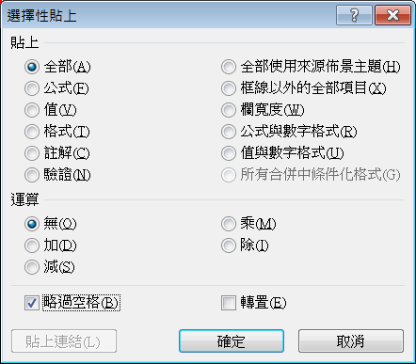
43176
 | 第一季 | 第二季 | 第三季 | 第四季 | 總計 |  | 自我練習
專案行銷 | 1,200 | 1,600 | 1,200 | 1,200 |  |  |  | 1 | 2 | 4 | 3
 |  |  |  |  |  |  | 選這一列看提示→ | 指令 | 拖曳 | 按兩下 | 滑鼠
43541 |  |  |  |  |  |  |  | ( | & | - | 7
 | 第一季 | 第二季 | 第三季 | 第四季 | 總計
廣告設計 | 900 | 1,200 | 1,600 | 1,200 | 4,900
研討會 | 1,200 | 1,000 | 1,500 | 1,500 | 5,200
專案行銷 | 1,200 | 1,600 | 1,200 | 1,200 | 5,200
小計 | 3,300 | 3,800 | 4,300 | 3,900 | 15,300
43907
 | 第一季 | 第二季 | 第三季 | 第四季 | 總計
廣告設計 | 1,200 | 900 | 1,500 | 1,200 | 4,800
研討會 | 1,200 | 1,000 | 1,500 | 1,500 | 5,200
專案行銷 | 1,200 | 1,600 | 1,200 | 1,200 | 5,200 |  | 複製我 |  |  |  | 複製我
小計 | 3,600 | 3,500 | 4,200 | 3,900 | 15,200 |  | 1 選我 |  | 3 按下滑鼠+Ctrl |  | 5 放掉滑鼠
兩年合計 |  |  |  |  |  |  | 2 選我的邊框 |  | 4 移到目的儲存格 |  | 6 放掉Ctrl
 | 第一季 | 第二季 | 第三季 | 第四季 | 總計
貼上連結
廣告設計
研討會 |  |  |  |  |  |  | 2
專案行銷 |  |  |  |  |  |  | 複製這個儲存格 |  |  | 貼到這裡
小計 |  |  |  |  |  |  |  |  |  | 在任一空白處按Delete

自我練習
 | 陰天 | 晴天 | 雨天
一月 | 14 | 17 |  |  |  |  |  |  |  | 300
二月 |  | 20 |  | 略過空白 >> |  |  |  | 100 |  | 400
三月 | 13 |  | 15 |  |  |  |  |  | 200
 | 轉置>
 |  |  |  |  |  | 原始儲存格為空白時，貼上時連格式也會被忽略

存成圖片
學習重點
* | 一般貼上 Ctrl + v
* | 貼上圖片
* | 貼上圖片連結

存成圖片練習 |  |  |  |  | 一般貼上 Ctrl + v
姓名 | 國文 | 英文 | 電腦 | 統計
施大偉 | 92 | 97 | 78 | 83
李榮宗 | 85 | 78 | 77 | 72
吳宜真 | 61 | 88 | 87 | 62
張淑滿 | 75 | 80 | 97 | 72
陳友敬 | 80 | 82 | 81 | 91

貼上圖片 |  |  |  |  | 貼上圖片連結

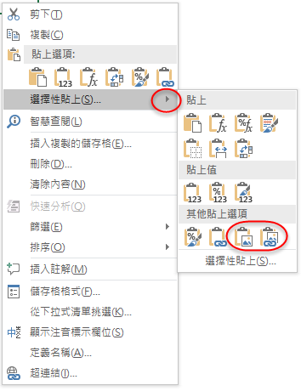

學習重點
* | 複製後，在要貼上的地方按滑鼠右鍵
* | 若複製的範圍是"表格"，則無法使用"連結的圖片"

字串的顯示
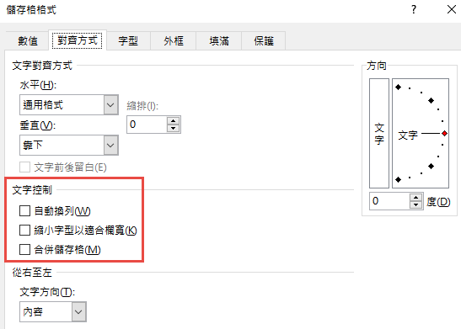
字串長度超過欄位寬度時會顯示在右邊的儲存格上
我的右邊儲存格有資料所以無法全部顯示 | 不要佔用我的位子
利用儲存格自動換列的功能

利用儲存格自動換列的功能

學習重點
* | 快速鍵 Ctrl + 1 對齊方式/文字控制/自動換列
* | 手動換列 Alt + Enter

自訂清單練習
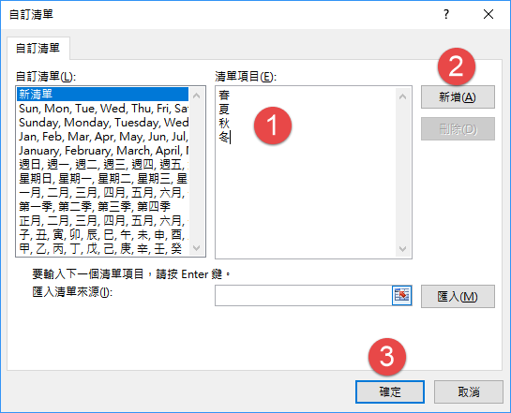
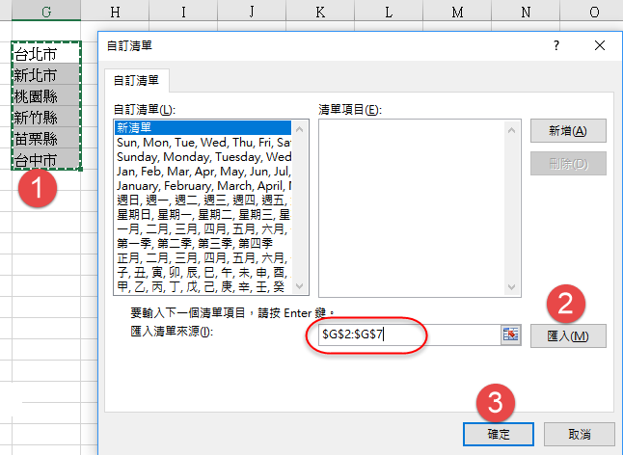
星座 | 自動填滿
白羊座 | 台北市 | 山羊座 | 台北市
金牛座 |  |  | 新北市
雙子座 |  |  | 桃園縣
巨蟹座 |  |  | 新竹縣
獅子座 |  |  | 苗栗縣
處女座 |  |  | 台中市
天秤座
天蠍座
射手座
山羊座
水瓶座
雙魚座

學習重點
* | Excel選項/進階/編輯自訂清單 |  | * | 自訂清單主要可用於
* |  |  |  | 填滿序列
* | 資料不存在，自行輸入(左圖)；工作表中已有資料，直接匯入(右圖) |  |  | 排序依據

自動完成
暢銷產品銷售清單
日期 | 銷售員 | 產品 | 區域 | 單價 | 銷售量 | 小計 | 單位與電話 | 單位 | 電話
2020-03-17 | 施大偉 | EXCEL 2007 | 台北 | 20.00 | 15 | $300.0 | 台北大學(02)2502-1520
2020-03-22 | 李榮宗 | Word 2007 | 台中 | 16.00 | 20 | $320.0 | 台北市內湖區公所(02)2792-5828
2020-03-28 | 張淑滿 | Word 2007 | 高雄 | 16.00 | 24 | $384.0 | 台中市政府(04)2228-9111
2020-04-05 | 吳宜真 | PPT 2007 | 台北 | 16.00 | 25 | $400.0 | 高雄市政府(07)799-5308
2020-04-08 | 陳偉忠 | EXCEL 2007 | 高雄 | 25.00 | 21 | $525.0
2020-04-09 | 葉靜蓉 | PPT 2007 | 台北 | 25.00 | 16 | $400.0
2020-04-13 | 陳友敬 | EXCEL 2007 | 台中 | 20.00 | 15 | $300.0
2020-04-19 | 莊慧玲 | PROJECT 2007 | 高雄 | 25.00 | 18 | $450.0
2014-10-14 | 張淑滿 |  |  |  |  | $0.0

學習重點
* | 右鍵：從下拉式清單挑選
* | 快速鍵 Alt + â
* | 資料/快速填入(Office 2016) |  |  |  | 若為Office 365版本 (常用/編輯)
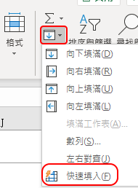
 | 例： | 1. 複製 I3 中的"台北大學"
 |  | 2. 貼到 J3
 |  | 3. 使用"快速填入"

